매출 키 조정
① EDI 온/오프 매출 확인

[롯데 EDI 마진별 매출]

② [백화점 정산 - 마진별 판매] EDI금액 입력

③ POS 금액과 EDI 금액 차이 발생시 키 조정(예시)

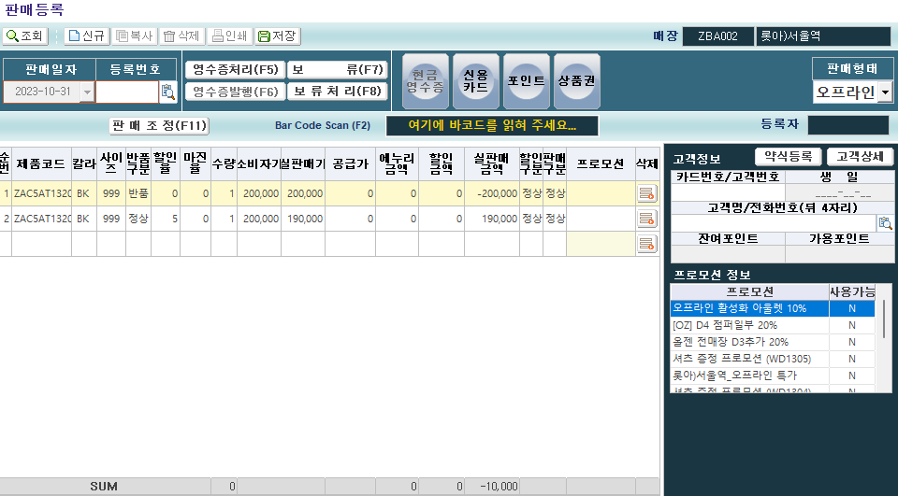

 | 가품번 : ZAC5AT1320BK999
 | 수량 0으로 금액만 (+),(-) 조정

직영점
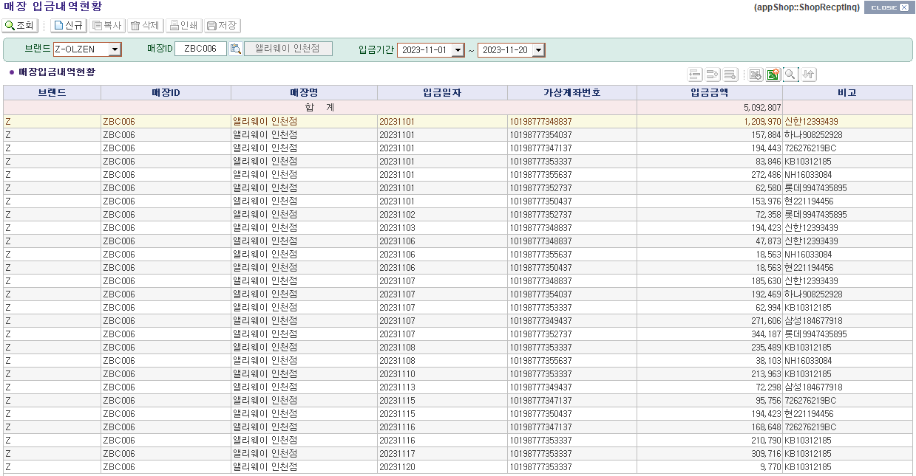
① 중간관리자 판매일보/머니온/FONE [판매정산현황] 매출 확인

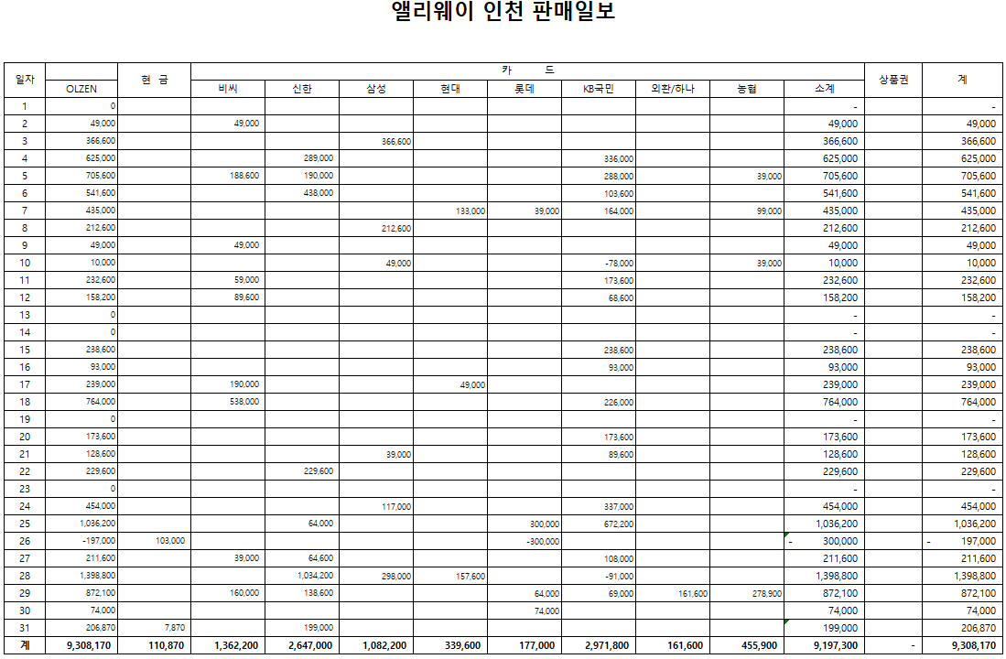

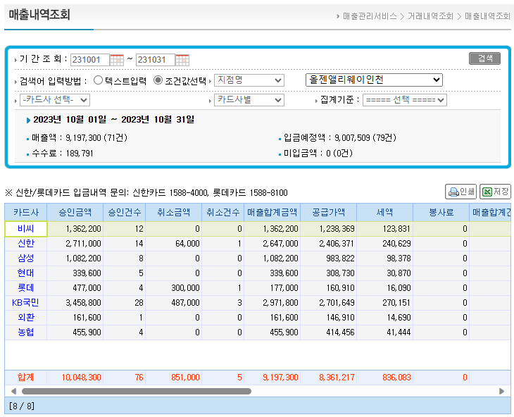
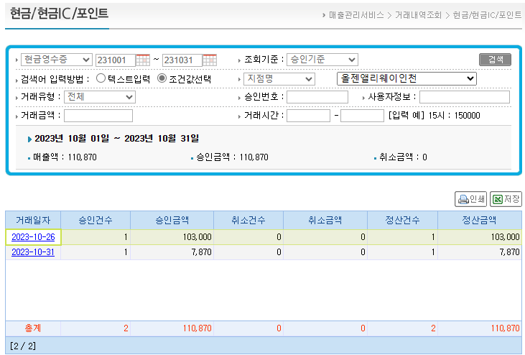

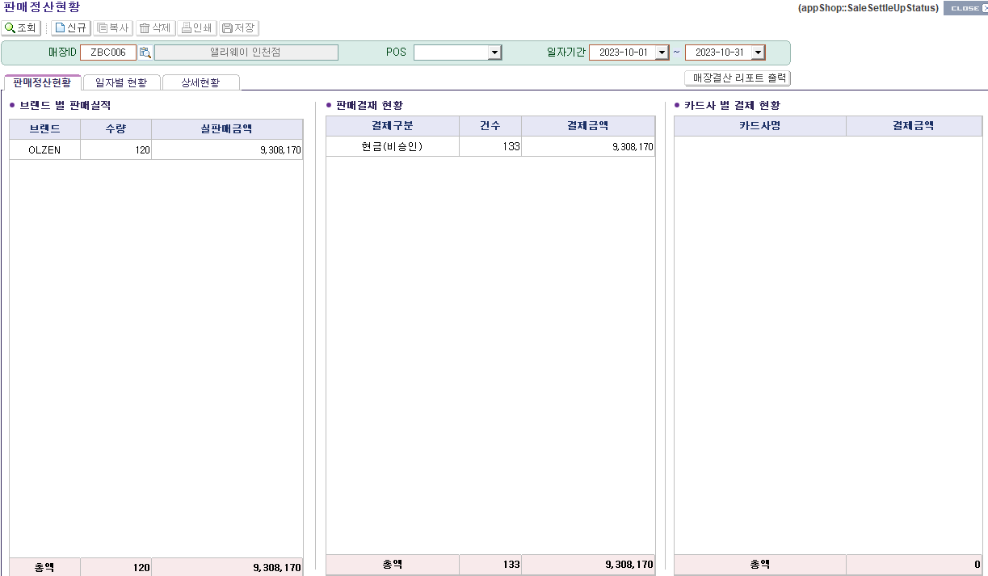

② 입금예정액/수수료 확인 후 [매장비용등록(본사관리)New] 카드수수료 등록

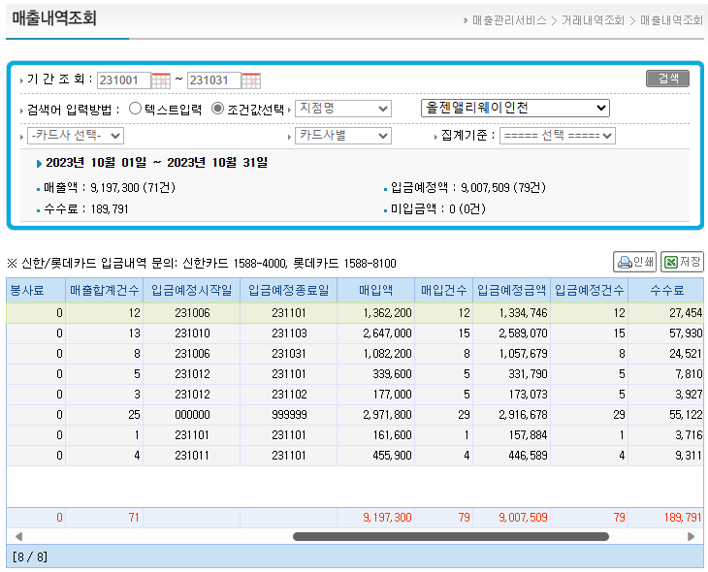

③ KONE 채권채무 현황 잔액과 FONE [매장 입금내역현황] 에서 익월 입금액 확인

 | 10월 말 미수
 | 2,401,966

임대(을)
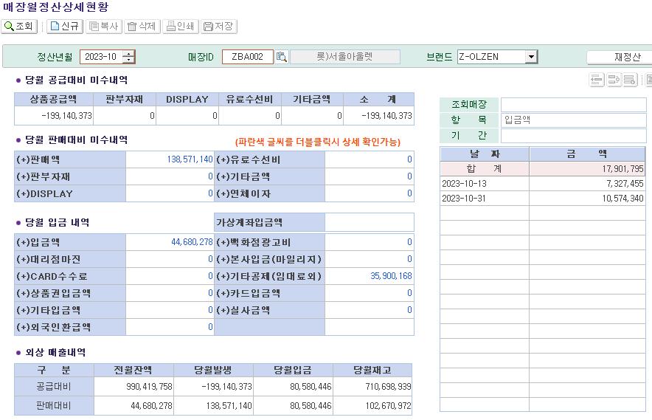
① EDI 온/오프 매출 확인

[롯데 EDI 마진별 매출]

② [백화점 정산 - 마진별 판매] EDI금액 입력

③ [매장마진별매출현황 [실시간]] 총매출 확인

④ [매장비용등록(본사관리)New] 비용등록 후 KONE 전표 생성

[세금계산서]
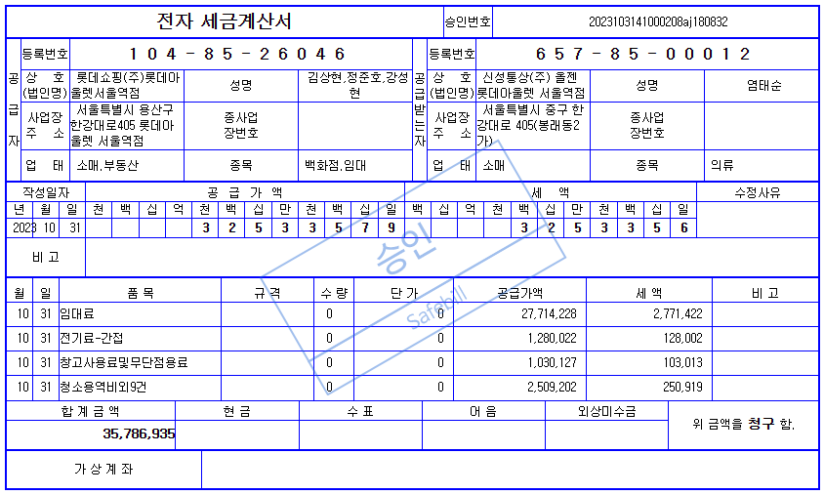
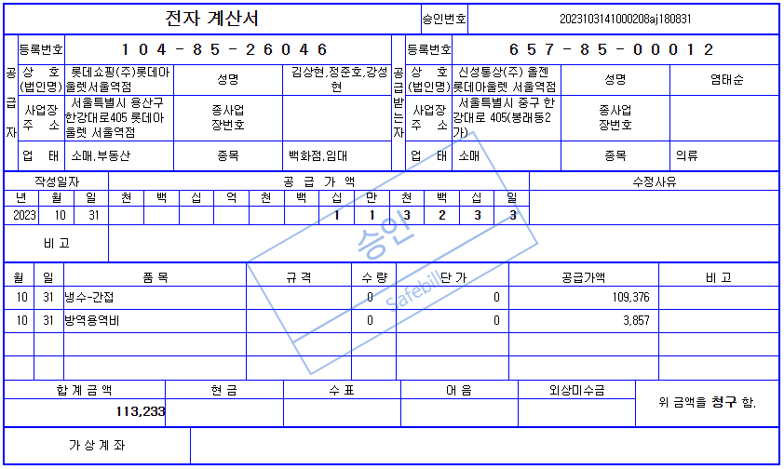

[엑셀 업로드]

[롯데 EDI]
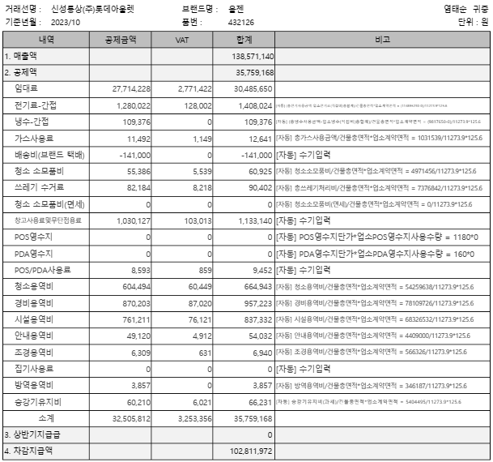

⑤ [매장월정산상세현황], [매장비용현황] 금액 확인

공급분
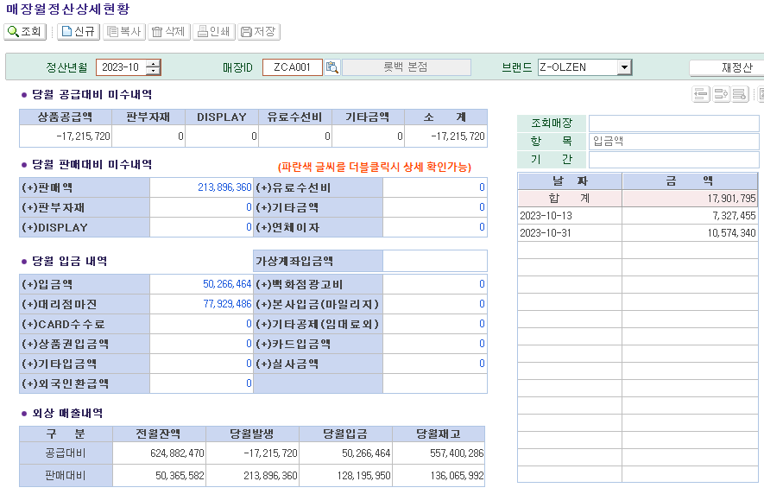
① EDI 온/오프 마진별 매출 확인

[롯데 EDI 마진별 매출]

② [백화점 정산 - 마진별 판매] EDI금액 입력 후 [판매현황(영관용) 반영 확인

③ [매장마진별매출현황 [실시간]] 마진별 매출 확인

④ [백화점 정산 - 세금계산서] 1차 확정 후 EDI 발주 의뢰

[매장 공지]
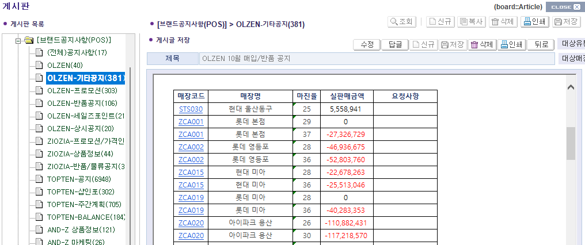

매장 공지 : 마진별 매가 기준으로

[EDI 발주의뢰 확인]
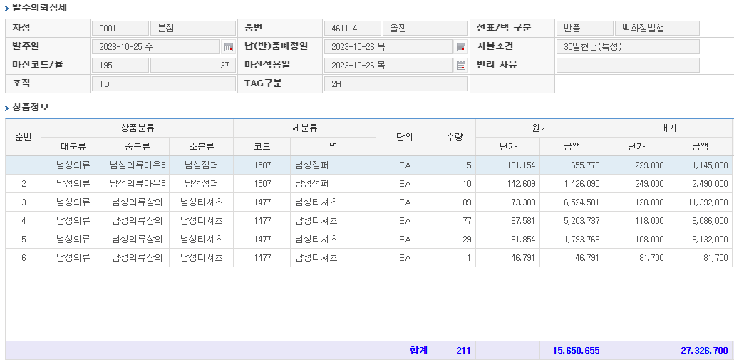

⑤ [백화점 정산 - 세금계산서] 세금계산서 금액 입력 후 KONE 전표 생성
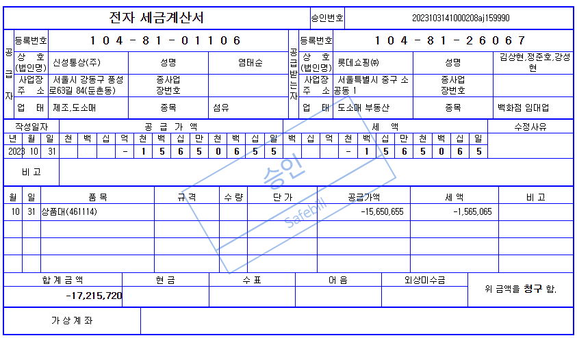

⑥ [매장월정산상세현황], [거래명세서현황(영관용)] 금액 확인

판매분
① EDI 온/오프 마진별 매출 확인

[현대 EDI 마진별 매출]

② [백화점 정산 - 마진별 판매] EDI금액 입력 후 [판매현황(영관용) 반영 확인

③ [매장마진별매출현황 [실시간]] 마진별 매출 확인

④ [백화점 정산 - 세금계산서] 세금계산서 금액 입력 후 KONE 전표 생성

⑤ [백화점 정산 - 세금계산서] 조정금액 [판매현황(영관용)] 금액 확인

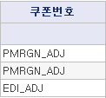

PMRGN_ADJ : [백화점 정산 - 마진별 판매] 반영금액
EDI_ADJ : [백화점정산 - 세금계산서] 조정금액

대리점
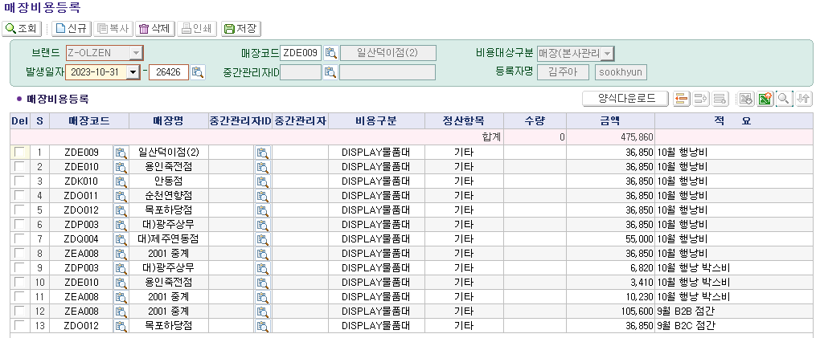
① 회계팀 엑셀자료 당월 발생금액 [매장월정산상세현황], [거래명세서현황(영관용)] 비교 및 확인

[엑셀자료]

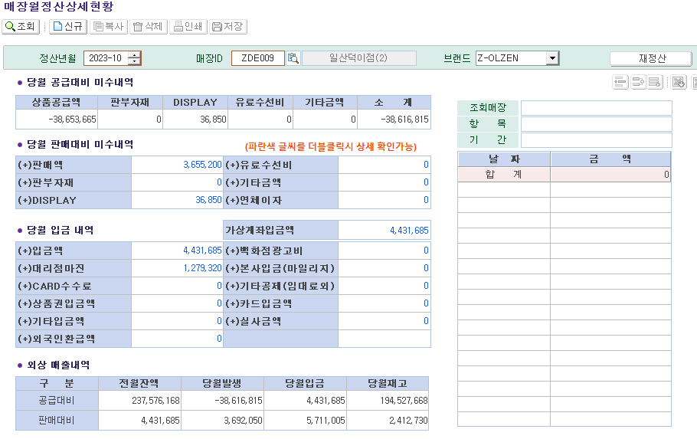

상품 발생액만

② [매장비용등록] 세금계산서 발행 금액 DISPLAY 비용등록

연체이자
① [매장월정산종합현황] 조회

② 수기관리 엑셀 파일과 [연체이자관리] 금액 비교

2001 중계(ZEA008) 익익월 매장으로 매월 전산 수정

[올젠 기준]
연체이자 산정방법 : 매월 마감기준 판매미수금액에 대하여 이자 부과 (10일까지의 입금 유예기간)
판매미수금 500만원 이상 매장만 이자 부과
연체이자율 : 연 9% (월 계산방법 : 판매미수금 *0.09/365*31)

중간관리자
① 신규 중간관리자 [중간관리자정보/수수료율등록] 등록

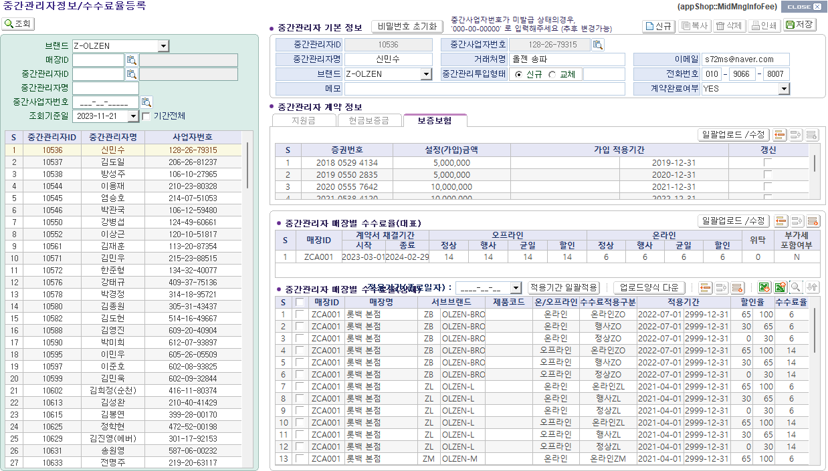

② [판매현황(영관용)], [중간관리매장 할인별 판매정산내역], [중간관리자 수수료 지급계], [온라인 거점매장 현황] 매출 및 수수료 확인

[오프라인 매장]

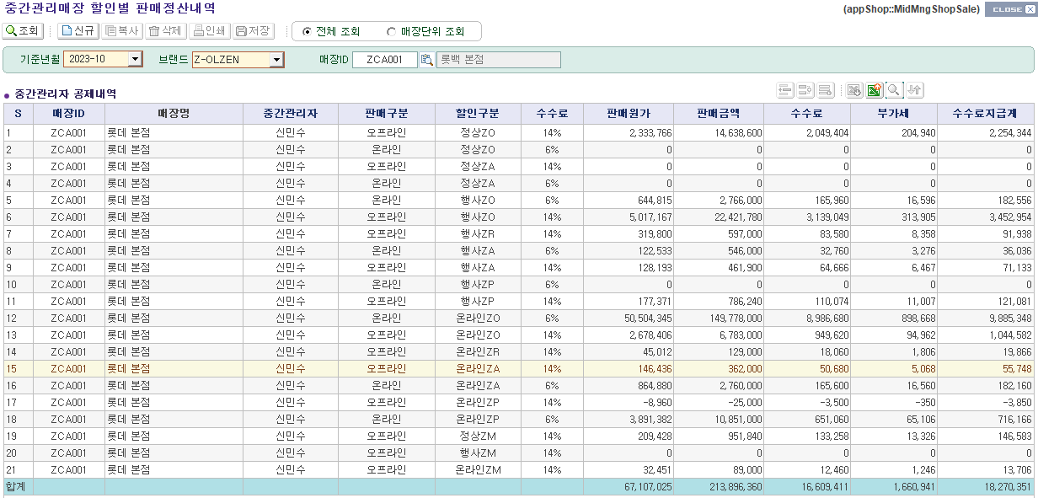

[거점매장]
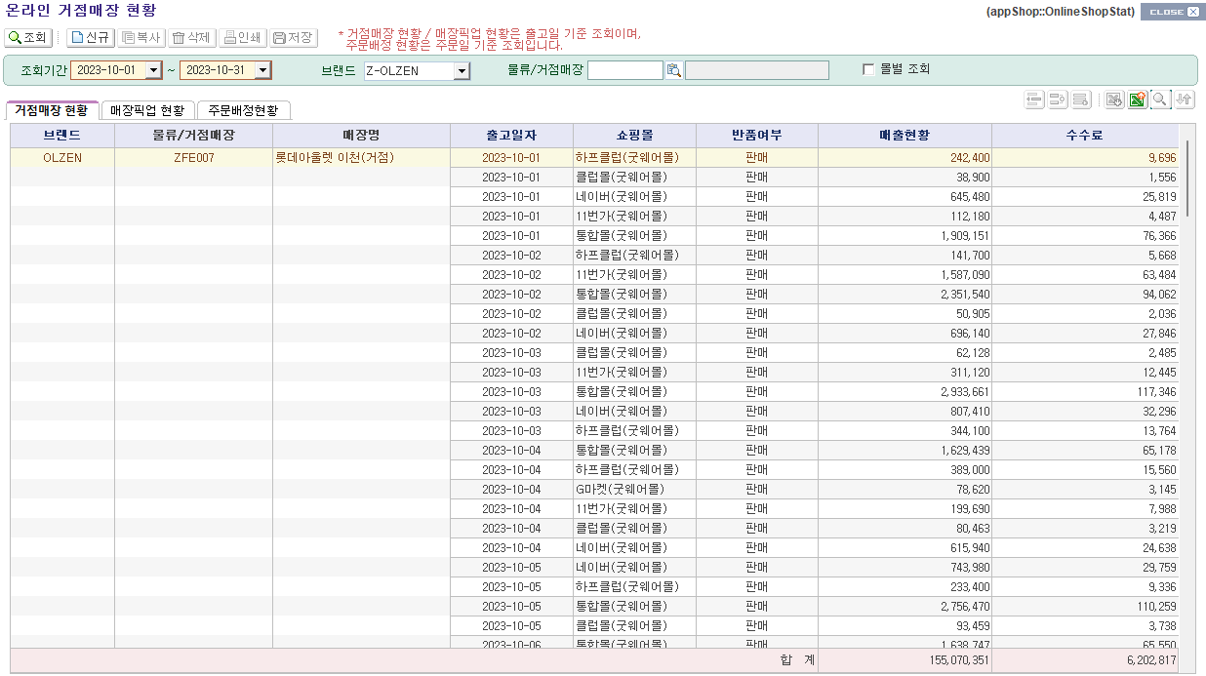

부가세 별도

③ 세금계산서 사이트(트러스빌)에서 판매수수료 세금계산서 발행 및 중간관리자 승인

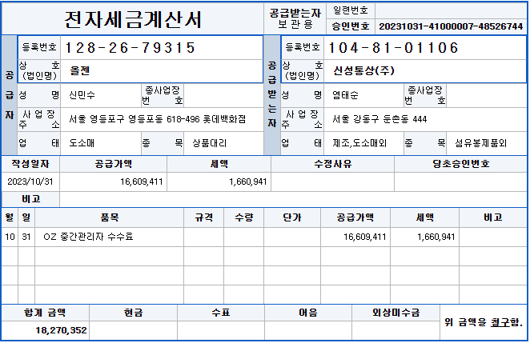

끝전 차액 있을 수 있음

④ KONE 중간관리자 수수료 업로드

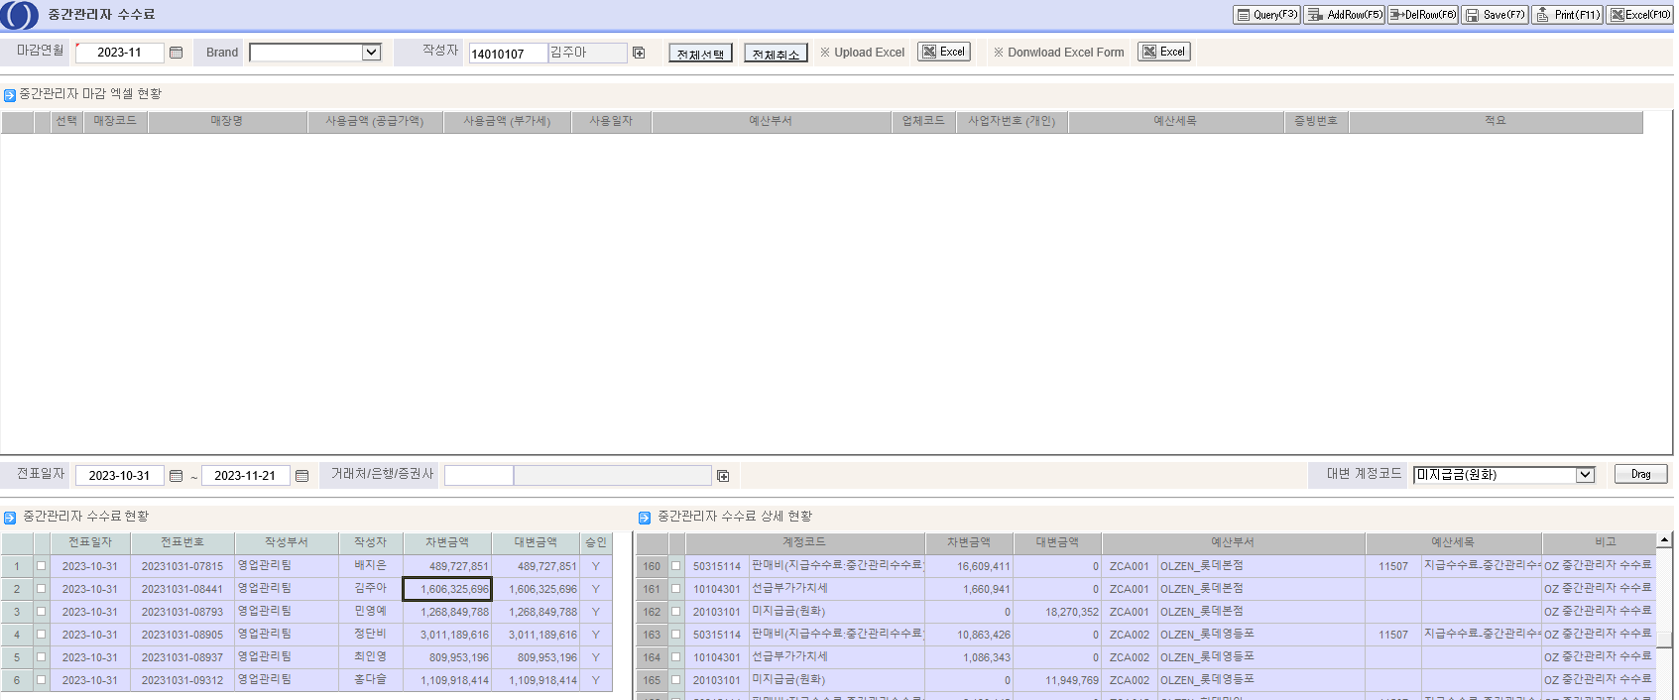

⑤ 중간관리자 공제 [중간관리자 공제내역등록] 업로드

[엑셀자료]

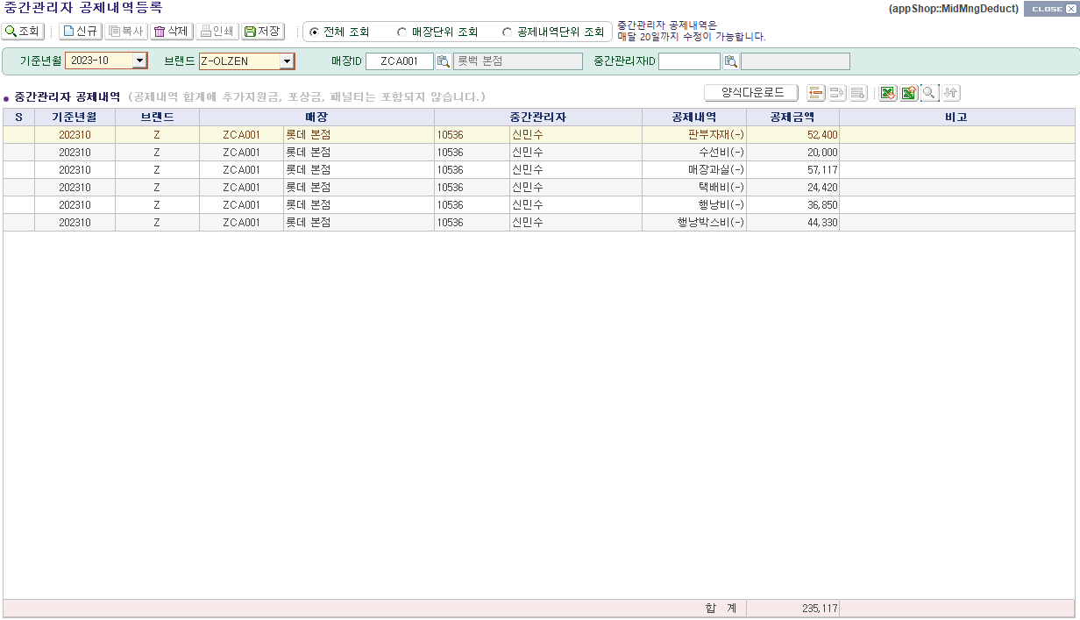

⑥ 공제 세금계산서 발행

⑦ [중간관리자 수수료 지급계] 최종 지급액 확인

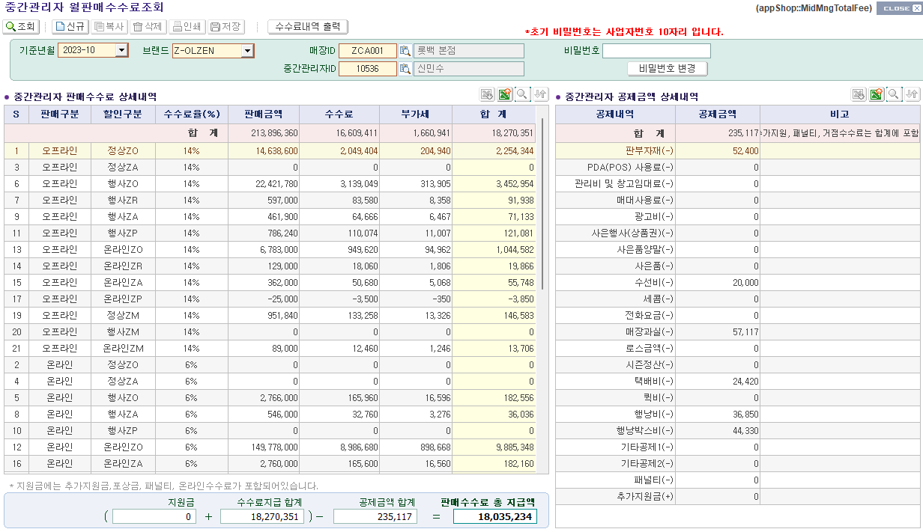

중간관리자 본인만 조회 가능

판부자재 공제
① [판부자재거래명세서현황] 해당 월 제품으로 조회

② [판부자재 입고현황] 판부자재 단가 조회

부가세 별도

③ 매장별 매장부담금 확인

[엑셀자료]

④ 중간관리자 공제 [중간관리자 공제내역등록] 업로드

[엑셀자료]

⑤ 공제 세금계산서 발행

매장과실
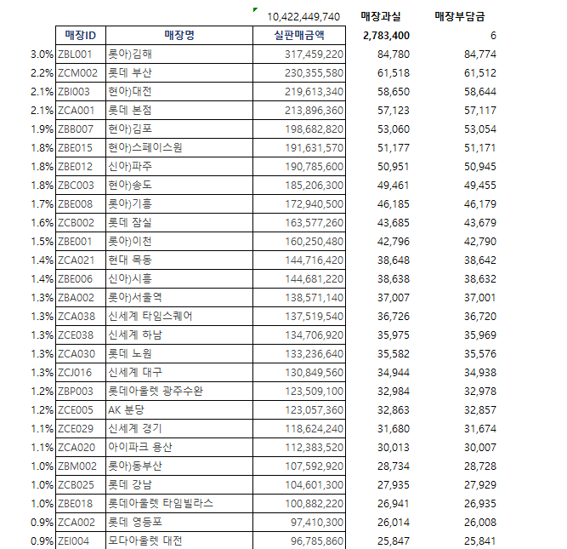
① [조회 및 발행] 수선 거래 명세표 해당 월 조회

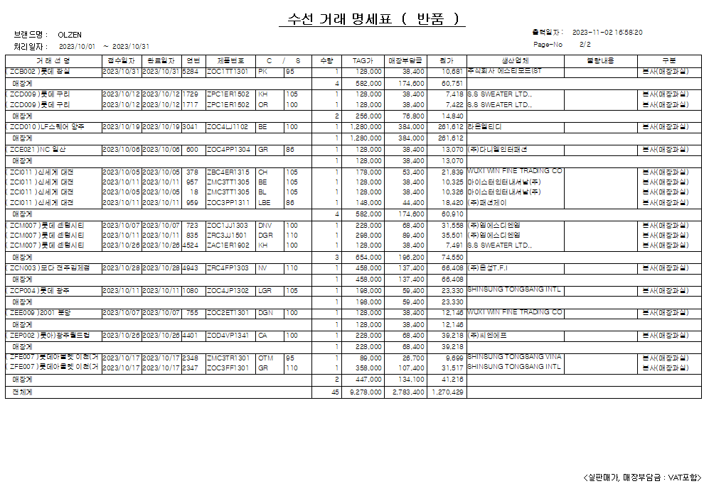

 |  | 기준 : TAG가 30%

② [조정거래명세서등록] C불량창고 → 매장과실 코드로 이동

③ [일괄판매전환] 매출 등록

④ [매장비용등록] 실판매금액 등록 후 [매장마진별매출현황[실시간]] 매출 확인

⑤ 해당 월 매장별 매출대비로 매장부담금 반영

[매장부담금 엑셀 수기 관리] | [매장부담금 세금계산서 발행]

제품사용비
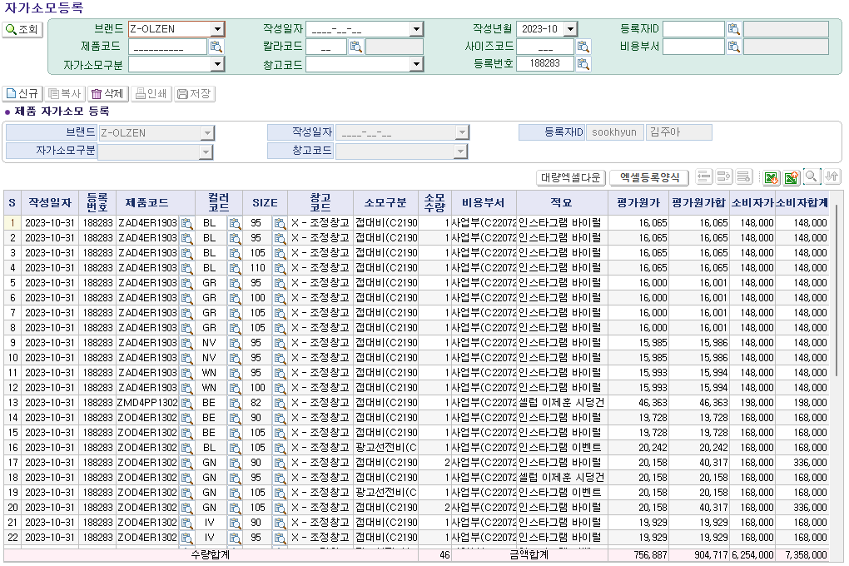
① 마케팅팀 자가소모 요청 기안 확인

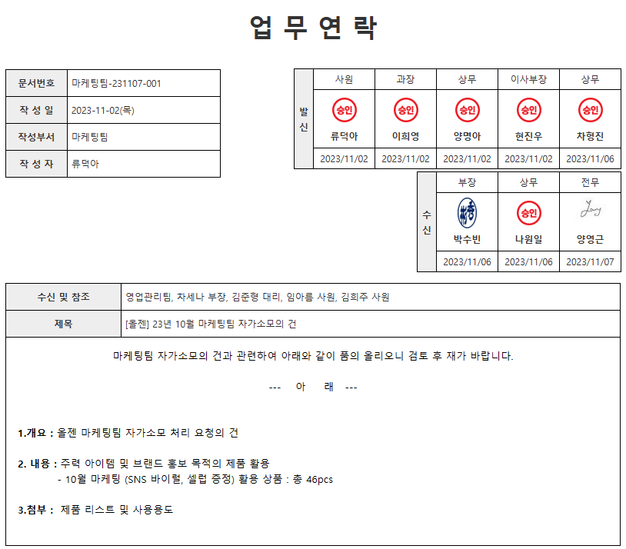

② ZFB002 브랜드기획팀 [매장재고현황]확인 후 [조정거래명세서등록]으로 X-조정창고 이동

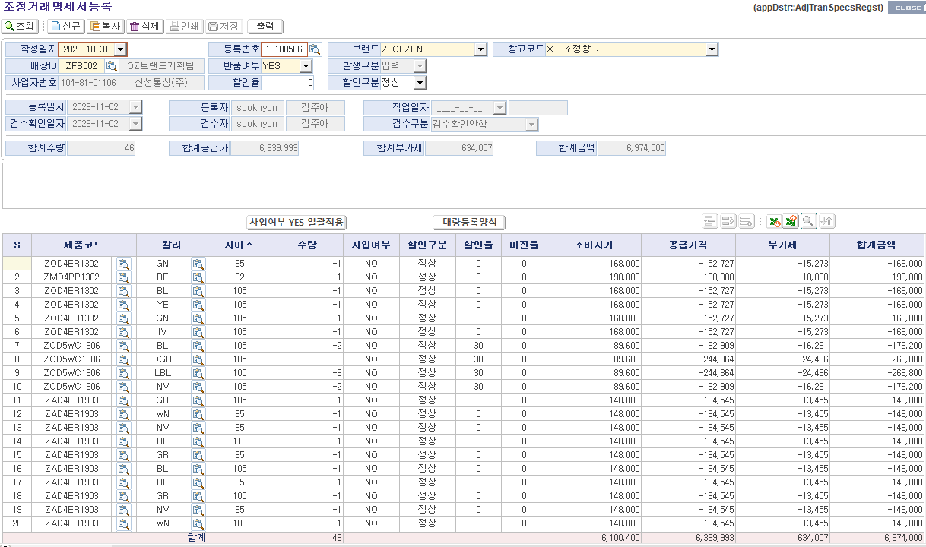

③ [창고재고현황] 재고 확인

④ [자가소모등록] 소모구분/비용부서 등 구분하여 등록

재고실사
① [매장 재고조사 등록] 엑셀 다운 후 내용 정리(로스/평가원가/지그재그/그외)

② [마감엑셀현황] 스타일별 장부(평가금액) 확인

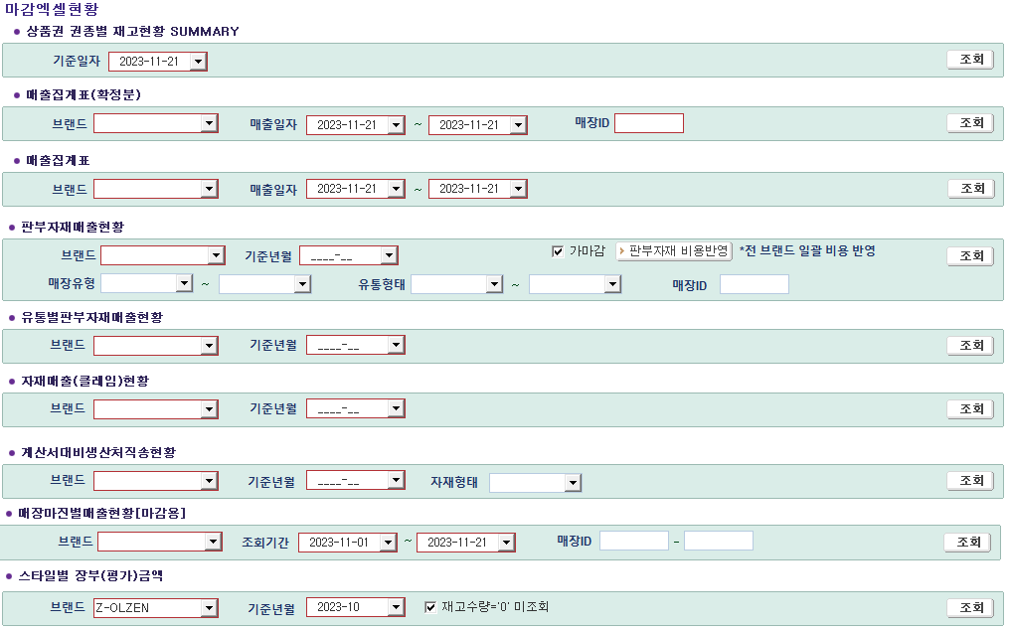

③ LOSS 금액 산출

④ [일괄판매전환], [판매등록], [점간거래명세서등록], [매장별 재고일괄이동] 재고정리

[지그재그] : 판매등록/일괄판매전환 둘다 사용

[평가원가] : 판매등록/일괄판매전환 둘다 사용

[로스이동] : 점간거래명세서등록/매장별재고일괄이동 둘다 사용

[로스등록] : 판매등록/일괄판매전환 둘다 사용

 | 로스 | 151,800
 | 평가원가 | 84,661
 |  | 67,139

⑤ [매장비용등록] 최종 로스금액 등록

